判定シート
３歳未満養育特例制度の申出はお済ですか？
３歳未満養育特例制度とは、
３歳未満の子を養育する組合員（男女ともに対象）が、3歳未満の子を育てている期間中に、掛金や年金額の算定基礎となる「標準報酬月額」が低下した場合（※）、報酬の低下が将来の年金額に影響しないようにするため、養育開始直前の標準報酬月額をその期間の標準報酬月額とみなして年金額を計算する制度です。
この特例措置を受けるには、必ず組合員からの申出が必要です。
また、この特例措置を受けても、追加の掛金の負担はありません。
生年月日が平成２４年１１月１日以降のお子さんを
養育している組合員の皆さまへ
（現在お子さんが３歳に達しているかは問いません。）
下の「３歳未満養育特例対象者判定シート」でご確認いただき、
「該当します」となった場合は、「３歳未満の子を養育する旨の申出書」
を提出してください。
○添付書類
ア 戸籍謄(抄）本または戸籍記載事項証明書
（申出者と子の身分関係、子の生年月日を証明できるもの）
イ 住民票
（コピー不可・個人番号の記載がないもの）
（申出者と子が同居していることを確認できるもの）
※提出日から遡って90日以内に発行されたものをご提出ください。
※住民票は養育特例を開始した日に同居が確認できるものをご提出ください。
（例）育児休業等が終了したことにより申し出を行う場合は、育児休業等
終了年月日の翌日の属する月の初日以後に発行された住民票が必要です。

※「標準報酬月額」の低下の理由
（例）
・育児短時間勤務や部分休業による給料の減額
・引っ越しによる通勤手当・住居手当の減額
・調整額の不支給
★標準報酬制導入（H27.10）以前にお子様が産まれている方は、一律基本給の２５％を諸手当の額とみなして「基本給×１．２５」を基に特例で保障される標準報酬月額を算出しているため、給与が減少していなくとも、特例の該当となる場合があります。

３歳未満養育特例 対象者判定シート

３歳未満の子を養育する期間の特例について、下記の全てに該当する場合、申請することができます。
 | ・ ３歳未満の子がいること
 | ・ その子と同居していること
 | ・ 特例を受けようとする期間において、産前産後休業や育児休業による掛金免除期間でないこと
①から③の順に、黄色いセル5箇所に入力が必要です。

①
養育開始日の前月が平成27年9月以前で
あるときの入力時の留意点
養育開始日の前月１日時点の給料および給料の調整額、教職調整額に給与改定や遡及訂正による変更があった場合には、変更後の額を入力してください。
 | 子の養育開始日を入力してください
 |  | 平成 |  | 年 |  | 月 | 日
 |  | 子の養育開始日とは、下記のうち最も遅い日です。
 |  | ① 子の出生日
 |  | ② 子を養子縁組した日
 |  | ③ 単身赴任等で別居していた子と同居することとなった日
子の養育開始日を入力すると、年月が表示されます。
②
③
◇判定方法
『養育開始日の前月の標準報酬月額』（a)と『現在の標準報酬月額』(b)とを比較して、(a)が高ければ、特例を適用することができます。
養育開始日の前月が平成27年９月以前である場合は、（給料＋給料調整額＋教職調整額）に1.25を乗じた額を等級表に当てはめた額と現在の額とを比較します。このシートでは、給料月額を入力することで自動的に（a）の値が算出されます。
 |  |  |  |  | 1日時点の給料月額(給料＋給料の調整額＋教職調整額)を入力してください。
 |  |  |  |  | 円 | によって特例で保障される標準報酬月額は |  |  |  | ・・・（a)
 | 決定されている標準報酬月額を入力してください。
 |  |  |  |  | 円 | ・・・（b）

判定

 | （a） |  | (b) | により、
 | あなたはこの制度に・・・

 | ３歳未満の子を養育する旨の申出書を提出してください。（３歳未満の子が複数いる場合、それぞれの申出書を提出してください。)なお、産休・育休の掛金免除期間は、特例の対象とはなりませんので、復職後に提出してください。

 | ★特例期間に納める共済組合の掛金（保険料）は、 |  |  |  |  |  |  | 円（ｂ）の標準報酬月額を基に計算します。
 | ★申出書を提出することにより、当該期間にかかる年金額の算定は、 |  |  |  |  |  |  |  | 円（a)を基に計算します。
 | ★申出書の提出がなければ年金額の算定は、 |  |  |  |  |  |  | 円（ｂ）を基に計算することとなります。

養育する旨の申出書
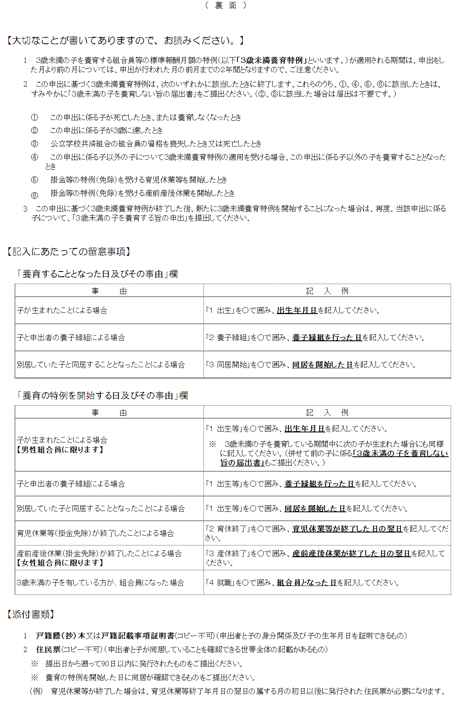
３歳未満の子を養育する旨の申出書
※裏面を参照のうえ、ご記入ください。
（フリガナ） |  |  |  |  |  |  | 申 出 者 生年月日 |  |  | 昭和 平成 | 年 月 日
申出者氏名
所 属 所 |  |  |  |  | 組合員証 記号番号 |  |  | 公立
職 名 |  |  |  |  | 基礎年金番号 |  |  |  |  |  |  | －
養育することとなった日及びその事由 （該当する番号を〇で囲んでください） |  | 平成 年 月 日 |  |  |  |  | 養育することとなった日の属する月の前月に、他の実施機関に加入していた場合(注)、該当する番号を○で囲んでください。 （注）加入していない場合は、当該月前１年以内の直近に加入していた実施機関

 |  |  |  |  | 1 地方公務員共済組合(第3号厚生年金保険)
 |  | 1 出 生 |  |  |  | 〔共済組合名： 〕
 |  | 2 養子縁組 |  |  | 2 国家公務員共済組合(第2号厚生年金保険)
 |  | 3 同居開始 |  |  | 3 日本年金機構(民間企業等)(第1号厚生年金保険)
※裏面参照 |  |  |  |  | 4 日本私立学校振興・共済事業団(第4号厚生年金保険)
養育の特例を開始した日及びその事由 （該当する番号を〇で囲んでください） |  | 平成 年 月 日
 |  | １ 出 生 等 |  |  |  |  | ３ 産休終了
 |  | ２ 育休終了 |  |  |  |  | ４ 就 職
※裏面参照
養育することとなった子 | （フリガナ） |  |  |  |  |  |  |  | 生年月日 |  | 平成 年 月 日
 | 氏 名

地方公務員等共済組合法、厚生年金保険法の規定による三歳に満たない子を養育する組合員（厚生年金保険の被保険者）等の標準報酬月額の特例を受けるため、上記のとおり申し出ます。

公立学校共済組合石川支部長 殿

 | 平成 年 月 日
 |  |  |  | 住 所
 |  |  | 申 出 者
 |  |  |  | 氏 名 |  |  |  |  |  |  |  |  | ㊞

上記の記載事項は、事実と相違ないものと認めます。

 | 平成 年 月 日
 |  |  |  | 職 名
 |  |  | 所属所長
 |  |  |  | 氏 名 |  |  |  |  |  |  |  |  | ㊞

所属所受付日欄
 |  |  |  |  |  |  |  |  |  |  |  |  |  | (H29.6）

